Readme
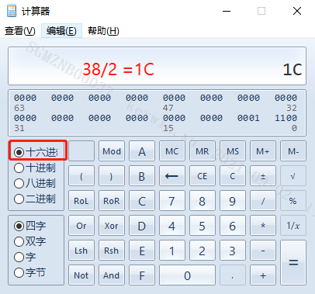
Ball Name | Configuration (default value) | Base Addr | Configuration (register settings) | OEN 0: output / 1: input | IN | OUT
PAD_I2C1_SCL | default is GPIO | 103E | reg_gpio_en;reg[103E38]#3= 1b | reg[103E38]#2 | reg[103E38]#0 | reg[103E38]#1
reg[103E38]#3= 1b [103E38]#3= 1b 103E 表示Bank [103E38]#3= 1b 00 表示8bit寄存器，需要转成16bit，38/2 = 1C [103E38]#3= 1b #3 表示16bit中的bit3 [103E38]#3= 1b 1b表示二进制，将Bit3设置为1，使能PAD_I2C1_SCL为GPIO reg[103E38]#2 #3 设置0 表示输出，设置为1 表示输入 reg[103E38]#1 #1 设置0 表示输出为0，设置为1 表示输出为1 设置PAD_I2C1_SLC 为GPIO,输出高 举例： ./riu_r 103e 1c ./riu_r 103e 1c 0xxxxx

 |  |  | 1表示I2C0 Mode1

reg[103CDE]#2 ~ #0 reg[103CDE]#2 ~ #0 103C 表示Bank reg[103CDE]#2 ~ #0 DE 表示8bit寄存器，需要转成16bit，DE/2 = 6F 需要注意DF/2 = 6F 所以DE 是低8bit DF是高8bit reg[103CDE]#2 ~ #0 #2 ~ #0 表示Bit2 Bit1 Bit0 Bit2 Bit1 Bit0 001 Mode1 Bit2 Bit1 Bit0 010 Mode2 Bit2 Bit1 Bit0 011 Mode3 Bit2 Bit1 Bit0 100 Mode4 Bit2 Bit1 Bit0 101 Mode5 Bit2 Bit1 Bit0 110 Mode6 Bit2 Bit1 Bit0 111 Mode7

